Junioricup
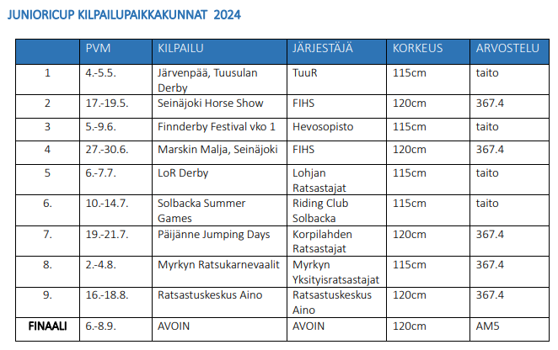
 | BOWA Junioricup 2024
 | Esteratsastus

 | Sarja on avoin kaikille juniori- ja lapsiratsastajille kaikilla hevosilla
 | Ratsukko ei voi osallistua samassa kilpailussa sekä junioricupiin että amatöörisarjaan/lapsiratsastajien cupiin.
 | 2 x max 4 vp arv. 367.4 tai 2 x taitoarvostelusta vähintään 70 % maksimipistemäärästä tai 1 x max 4 vp arv. 367.4 JA 1x vähintään 70 % taitoarvostelun maksimipistemäärästä

 |  |  |  | Pvm, kilpailu | Pvm, kilpailu | Pvm, kilpailu | Pvm, kilpailu
 | Ratsastaja | Hevonen | seura | Max 4 vp arv. 367.4 | Max 4 vp arv. 367.4 | Taitoarvostelu väh. 70 % | Taitoarvostelu väh. 70 %
1 | Okkonen Engla | HB Bailamos | KeiRa |  |  | 5.5. Tuusula | 8.6.Ypäjä
2 | Triisa Carmen | Sigrid C | EST |  |  | 5.5. Tuusula
3 | Balodis Bärbel | Cadanz de Nyze Z | EST |  |  | 5.5. Tuusula
4 | Lievonen Reetta | Malus Corvett | VRS |  |  | 5.5. Tuusula
5 | Lindholm Minea | Flipp Nic | KeiRa |  |  | 5.5. Tuusula
6 | Vuori My | Zaide RD | HRC |  |  | 5.5. Tuusula | 8.6.Ypäjä
7 | Tamminen Saara | Calabis | LOR |  |  | 5.5. Tuusula | 8.6.Ypäjä
8 | Karppinen Ronessa | Mille Dorado van de Claeverval | RCS |  |  | 5.5. Tuusula
9 | Sulin Alexandra | Olaf VD Bisschop | HURA |  |  | 5.5. Tuusula
10 | Illi Jone | Lotto 213 | MYRat | 18.5. Seinäjoki
11 | Kojola Saara | Quartz van de Heemstede | ABC | 18.5. Seinäjoki |  | 8.6.Ypäjä
12 | Kantti Elmeri | Pammyly | TT | 18.5. Seinäjoki |  | 8.6.Ypäjä
13 | Tuomi Olivia | Graal | SjöR |  |  | 8.6.Ypäjä
14 | Karppinen Ronessa | Vanille du Barquet | RCS |  |  | 8.6.Ypäjä
15 | Selenius Nanelle | Plan B L | L-URA |  |  | 8.6.Ypäjä
16 | Enholm Emma | Elendil K | Team RR |  |  | 8.6.Ypäjä
17 | Kovalainen Mandi | L'Espoir van Dorperheide | K-HR |  |  | 8.6.Ypäjä
18 | Määttä Salla | Caja | RKR |  |  | 8.6.Ypäjä
19 | Haanpää Elena | Alfa | LOR |  |  | 8.6.Ypäjä
20 | Heinonen Matleena | Come On Friend | LOR |  |  | 8.6.Ypäjä
21 | Nokua Anni | Artemis RD | HRC |  |  | 8.6.Ypäjä
22
23
24
25
26
27
28
29
30
31
32
33
34
35
36
37
38

 | Finaali
1
2
3
4
5

Lapsiratsastajacup
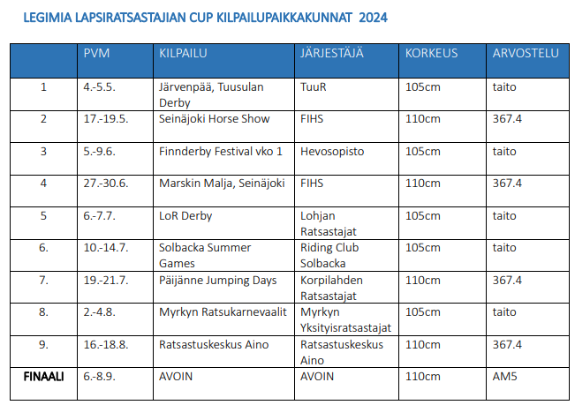
 | Legimia Lapsiratsastajien cup 2024
 | Esteratsastus

 | Sarja on avoin kaikille lapsiratsastajille kaikilla hevosilla
 | Ratsukko ei voi osallistua samassa kilpailussa sekä junioricupiin että lapsiratsastajien cupiin.
 | 2 x max 4 vp arv. 367.4 tai 2 x taitoarvostelusta vähintään 70 % maksimipistemäärästä tai 1 x max 4 vp arv. 367.4 JA 1x vähintään 70 % taitoarvostelun maksimipistemäärästä

 |  |  |  | Pvm, kilpailu | Pvm, kilpailu | Pvm, kilpailu | Pvm, kilpailu
 | Ratsastaja | Hevonen | seura | Max 4 vp arv. 367.4 | Max 4 vp arv. 367.4 | Taitoarvostelu väh. 70 % | Taitoarvostelu väh. 70 %
1 | Grönroos Annika | Galahad I | HunR |  |  | 5.5. Tuusula | 8.6. Ypäjä
2 | Holopainen Elli | Larome | IKR |  |  | 8.6. Ypäjä
3 | Immonen Amanda | Stolzenburg E 3355 | STAR |  |  | 5.5. Tuusula
4 | Kiviniemi Aada | Pomme d'Or T | HRC |  |  | 5.5. Tuusula | 8.6. Ypäjä
5 | Lahdensuo Telma | Annaghmore Omard Balladee | MYRat | 18.5. Seinäjoki
6 | Ranta Emilia | Secret Hope | LOR |  |  | 5.5. Tuusula | 8.6. Ypäjä
7 | Selenius Nanelle | Plan B L | L-URA |  |  | 5.5. Tuusula
8 | Sulin Alexandra | Fulltime | HURA |  |  | 8.6. Ypäjä
9
10
11
12
13
14
15
16
17
18
19
20
21

 | Finaali
1
2
3
4
5

Ponicup
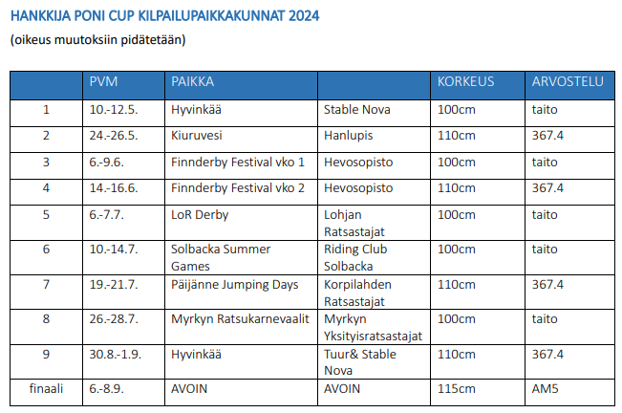
 | Hankkija Ponicup 2024
 | Esteratsastus

 | Kilpailu on avoin poniratsastajille kaikilla poneilla
 | 2 x max 4 vp arv. 367.4 tai 2 x taitoarvostelusta vähintään 70 % maksimipistemäärästä tai 1 x max 4 vp arv. 367.4 JA 1x vähintään 70 % taitoarvostelun maksimipistemäärästä

 |  |  |  | Pvm, kilpailu | Pvm, kilpailu | Pvm, kilpailu | Pvm, kilpailu
 | Ratsastaja | Hevonen | seura | Max 4 vp arv. 367.4 | Max 4 vp arv. 367.4 | Taitoarvostelu väh. 70 % | Taitoarvostelu väh. 70 %
1 | Aaltonen Sinna | Goldriver Roses and Dreams | TRS |  |  | 11.5. Hyvinkää
2 | Appelqvist Angelina | Karlos | LOR |  |  | 7.6. Ypäjä
3 | Appelqvist Angelina | Oatfield Starbreeze | LOR | 15.6. Ypäjä |  | 7.6. Ypäjä
4 | Fingerroos Anna | So Malleway | JARA | 15.6. Ypäjä |  | 11.5. Hyvinkää
5 | Fingerroos Eeva | So Brian the Brave | JARA |  |  | 11.5. Hyvinkää
6 | Holopainen Elli | Gluosnis | IKR | 26.5. Lupis |  | 7.6. Ypäjä
7 | Huhtasalo Helga | Flower | TT |  |  | 11.5. Hyvinkää
8 | Immonen Tilda | RZ Zerlina | SuoVaRi |  |  | 11.5. Hyvinkää
9 | Kantti Elmeri | Tropicana | TT |  |  | 11.5. Hyvinkää
10 | Kullas Seela | Kildun Cloud | TUUR |  |  | 11.5. Hyvinkää | 7.6. Ypäjä
11 | Mankinen Kiana | Mi Shar Ami | TemRa | 26.5. Lupis
12 | Marjamäki Elle | Butterwick Blue | TT |  |  | 11.5. Hyvinkää
13 | Paananen Vilma | Vabadus | KoRa |  |  | 7.6. Ypäjä
14 | Pietarila Pihla | Chois Fharraige Réalt | TR |  |  | 11.5. Hyvinkää
15 | Siiro Seidi | Ballyscartan Wonder | TRS |  |  | 11.5. Hyvinkää
16 | Törhönen Emma | Kredka | PUNRA |  |  | 11.5. Hyvinkää
17 | Versmissen Ines | Princess Carmen | Fox |  |  | 7.6. Ypäjä
18 | Viljanen Alisa | Talented Twilight | TRS |  |  | 11.5. Hyvinkää
19
20
21
22

 | Finaali
1
2
3
4

Pikkuponicup
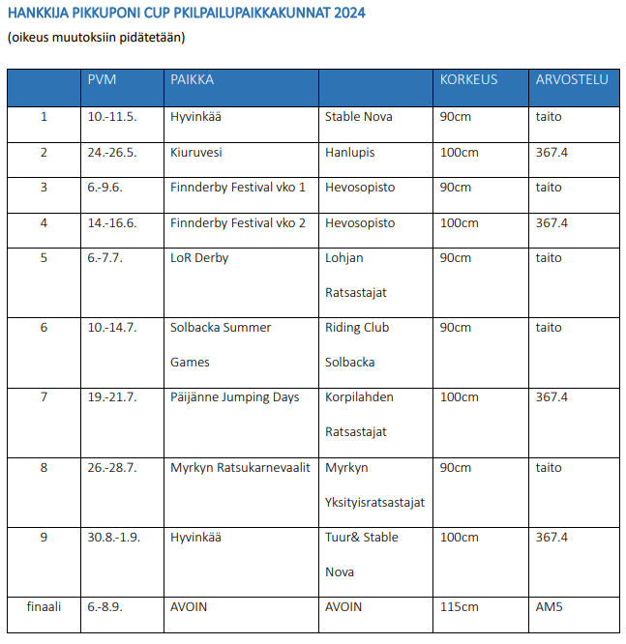
 | Hankkija Pikkuponicup 2024
 | Esteratsastus

 | Kilpailu on avoin poniratsastajille kaikilla pikkuponeilla (II ja III kategorian poneilla).
 | 2 x max 4 vp arv. 367.4 tai 2 x taitoarvostelusta vähintään 70 % maksimipistemäärästä tai 1 x max 4 vp arv. 367.4 JA 1x vähintään 70 % taitoarvostelun maksimipistemäärästä

 |  |  |  | Pvm, kilpailu | Pvm, kilpailu | Pvm, kilpailu | Pvm, kilpailu
 | Ratsastaja | Hevonen | seura | Max 4 vp arv. 367.4 | Max 4 vp arv. 367.4 | Taitoarvostelu väh. 70 % | Taitoarvostelu väh. 70 %
1 | Appelqvist Angelina | Karlos | LOR | 15.6. Ypäjä |  | 7.6. Ypäjä
2 | Appelqvist Angelina | Oatfield Starbreeze | LOR | 15.6. Ypäjä |  | 7.6. Ypäjä
3 | Axelson Doris | Casmini | HunR |  |  | 7.6. Ypäjä
4 | Fingerroos Anna | So Malleway | JARA | 15.6. Ypäjä |  | 11.5. Hyvinkää
5 | Heinonen Vilma | The Butterfly of Bramble | KERRA |  |  | 11.5. Hyvinkää
6 | Huhtasalo Helga | Flower | TT |  |  | 11.5. Hyvinkää | 7.6. Ypäjä
7 | Immonen Tilda | RZ Zerlina | SuoVaRi |  |  | 11.5. Hyvinkää
8 | Keski-Jyrä Olivia | Twilight Savikko | VRS |  |  | 7.6. Ypäjä
9 | Laituri Maiju | Pünktchen | PuLa |  |  | 11.5. Hyvinkää | 7.6. Ypäjä
10 | Laituri Maiju | Viiser | PuLa |  |  | 11.5. Hyvinkää | 7.6. Ypäjä
11 | Paavola Sofia | Masha | IR | 26.5. Lupis
12 | Poikkeus Edith | Blondie Brownie | PRRC | 15.6. Ypäjä |  | 7.6. Ypäjä
13 | Sjöström Elsa | Goldencoast Pegasos 108 RP | PUNRA |  |  | 7.6. Ypäjä
14 | Varpanen Elli | Pedro | TUUR |  |  | 11.5. Hyvinkää | 7.6. Ypäjä
15 | Versmissen Ines | Princess Carmen | Fox |  |  | 11.5. Hyvinkää | 7.6. Ypäjä
16 | Viljanen Alisa | Talented Twilight | TRS |  |  | 11.5. Hyvinkää
17
18
19
20

 | Finaali
1
2
3
4
5

Racing Noviisi
Racing Noviisisarja 2024
Esteratsastus

Noviisisarjan finaaliin saavat osallistua kaikki ne hevoset, jotka ovat suorittaneet yhden osakilpailun suoritusarvostelun vähintään 7,0 pisteellä.
Sarja on avoin kaikille 4-5- vuotiaille hevosille (2019 ja 2020 syntyneille) sekä 5-6-vuotiaille varsoneille tammoille (todistus varsomisesta esitettävä).
Osakilpailuluokkiin voivat osallistua myös 2018 syntyneet hevoset sekä 2017 syntyneet, varsoneet tammat.
Noviisisarjan finaaliin saavat osallistua kaikki ne hevoset, jotka ovat suorittaneet yhden osakilpailun suoritusarvostelun vähintään 7,0 pisteellä.
Vuonna 2018 syntyneille hevosille (ja 2017 syntyneille, varsoneille tammoille) ei järjestetä finaalia.

 | Ratsastaja | Hevonen | Sukup. | seura | synt.vuosi | Estekorkeus | Tulos (pvm ja paikka)
1 | Huuskonen Tiia | Anais P Z | T | POM | 2017 | 100 cm | 4.5. Tuusula
2 | Lehto Anna | Big Brother FG | O | KJR | 2019 | 100 cm | 4.5. Tuusula
3 | Kemppainen Elina | Braith Black Bird | T | ProD | 2019 | 90 cm | 25.5. Lupis
4 | Rättö Marika | Cadenza SDW Z | T | STAR | 2018 | 90 cm | 25.5. Lupis
5 | Lahti Nellie | Cashmina | T | LOR | 2018 | 100 cm | 4.5. Tuusula
6 | Riski Milla | Celebration KS | T | VITRA | 2019 | 90 cm | 4.5. Tuusula
7 | Rautanen Susanna | Chagadaga Lou Lou | T | TAVA | 2018 | 100 cm | 5.6. Ypäjä
8 | Varenti Salla | Chilantus Aulanko | R | YR | 2019 | 90 cm | 4.5. Tuusula
9 | Hacklin Marielle | Child of Wildness | R | LRT | 2018 | 100cm | 5.6. Ypäjä
10 | Nurmi Milla | Clarimare L | T | KeiRa | 2019 | 90 cm | 4.5. Tuusula
11 | Taskinen Katariina | Cobaschi's Girl | T | AINO | 2017 | 100 cm | 4.5. Tuusula
12 | Saarinen Tiia-Liisa | Con Amor | T | Pohra | 2018 | 90 cm | 25.5. Lupis
13 | Granroth Susanna | Coutinho | O | HARI | 2019 | 100 cm | 4.5. Tuusula
14 | Korpela.Juntunen Kate | Cumbalette | T | KeiRa | 2019 | 90 cm | 4.5. Tuusula
15 | Auer Tiina | Cyriel van de Windeweg Z | R | ABC | 2018 | 100 cm | 17.5. Seinäjoki
16 | Yli-Huhtala Maija | Del-Leia | T | VARSA | 2020 | 90 cm | 5.6. Ypäjä
17 | Varenti Salla | Elves Levicia | T | YR | 2019 | 100 cm | 4.5. Tuusula
18 | Krogars Kukka | Enelele | T | KoRa | 2019 | 90 cm | 25.5. Lupis
19 | Voitila Meri | Favorite Friend | R | TRS | 2019 | 100 cm | 4.5. Tuusula
20 | Leväaho Lina | Frosty | R | TUUR | 2019 | 100 cm | 4.5. Tuusula
21 | Kakriainen Niina | Gripen Green | O | ET Tku | 2019 | 90 cm | 25.5. Lupis
22 | Mattila Petra | Haleth | T | VARSA | 2019 | 90 cm | 4.5. Tuusula
23 | Juntunen Katja | Horse Scapings Sixten | R | OUR | 2018 | 100 cm | 25.5. Lupis
24 | Karhu Saara | HR Helei 3304 | T | HARI | 2019 | 100 cm | 4.5. Tuusula
25 | Iber Hassan | I'm Tangerine 3305 | T | YR | 2019 | 100cm | 5.6. Ypäjä
26 | Hyökki Anette | Koivula Leone Gentile | R | KUR | 2019 | 100 cm | 4.5. Tuusula
27 | Nurmesviita Nina | Kristof | O | KoRa | 2018 | 100 cm | 5.6. Ypäjä
28 | Luoto Erika | La Vie Jolie E | T | PaRS | 2019 | 90 cm | 5.6. Ypäjä
29 | Paakkola Anneli | Lillith | T | PR-BR | 2018 | 90 cm | 4.5. Tuusula
30 | Ihatsu Elina | Look Estelle | T | AINO | 2019 | 90 cm | 4.5. Tuusula
31 | Heinänen Doris | Material Girl | T | KMR | 2019 | 90 cm | 5.6. Ypäjä
32 | Nikunen Sini | Muci Maccone | O | PR-BR | 2018 | 90 cm | 4.5. Tuusula
33 | Kalkan Lilia | Ocean Blue | O | AINO | 2018 | 100 cm | 4.5. Tuusula
34 | Saarinen Tiia-Liisa | Oliver's Bounce STS | T | Pohra | 2019 | 90 cm | 25.5. Lupis
35 | Pukkila Veera | Omaha Beach | R | SRC | 2019 | 90 cm | 5.6. Ypäjä
36 | Moisala Mikko | Onatop BK | T | VARSA | 2019 | 100cm | 5.6. Ypäjä
37 | Nurmi Milla | Osillo | R | KeiRa | 2019 | 100 cm | 25.5. Lupis
38 | Stranden Päivi | Pihlajamäen Aatos | O | IKR | 2018 | 90 cm | 25.5. Lupis
39 | Stranden Päivi | Rowanhill's Fairytale | T | IKR | 2019 | 90 cm | 25.5. Lupis
40 | Vörgren Veera | Sidoni JS | T | HARI | 2018 | 90 cm | 4.5. Tuusula
41 | Ehrnrooth Marina | Special Louise de ME | T | VITRA | 2019 | 90 cm | 5.6. Ypäjä
42 | Jokioja Sanni | SPV Bebop Betty | T | AURA | 2018 | 90 cm | 5.6. Ypäjä
43 | Rautanen Susanna | Starlight Friend | T | TAVA | 2019 | 90 cm | 5.6. Ypäjä
44 | Nurmi Milla | Still-Hof Clarimost | R | KeiRa | 2018 | 90 cm | 5.6. Ypäjä
45 | Mikkola Sanna-Kaisa | Still-Hof Unrico | R | KeiRa | 2018 | 100 cm | 4.5. Tuusula
46 | Sassi-Päkkilä Liisa | Turkan Lennotar | T | TemRa | 2019 | 90 cm | 25.5. Lupis
47 | Sassi-Päkkilä Liisa | Turkan Roihu | R | TemRa | 2018 | 90 cm | 25.5. Lupis
48 | Viljakka Anna | Viva La Diva | T | RR Riders | 2019 | 90 cm | 5.6. Ypäjä
49 | Ahola Jasmi | Witchita | T | SaUr | 2019 | 90 cm | 5.6. Ypäjä
50 | Purontakanen Iina | Ypäjä Ramatuelle 3310 | T | YR | 2019 | 90 cm | 5.6. Ypäjä
51 | Yli-Huhtala Maija | Zaku M | R | VARSA | 2020 | 90 cm | 5.6. Ypäjä
52 | Suomi Miia | Ziggy Stardust Is | R | Pohra | 2018 | 90 cm | 25.5. Lupis
53
54
55
56
57
58
59
60
61
62
63
64
65

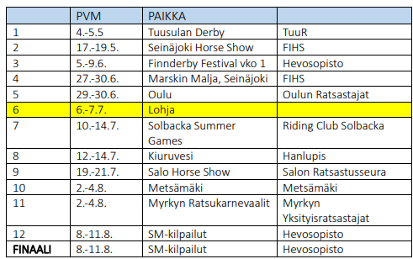

 | FINAALI, YPÄJÄ 8.-11.8.
 | 4 vuotiaat
1
2
3

 | 5 vuotiaat
1
2
3

